materiales
Hoja con los materiales
codigo | codigo_mat | color_nombre | inventario | precio | file_md_1 | file_md_2 | file_md_3 | file_md_4 | file_md_5
Código del producto al que perteneces las variaciones |  |  |  |  | Puede usar hasta 5 imagens | ubicacion del archivo en interne
OMV001 | OMV001-1C | BLANCO | 0 | 0 | 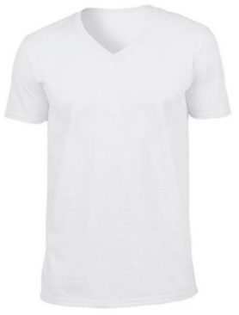 | 
OMV001 | OMV001-1D | VERDE | 5 | 5400
OMV002 | OMV002-1C | COLORES VARIOS? o fot de cada color y generar el código correspondiente: OMV002-1C OMV002-1D OMV002-1E | 0 | 0 | 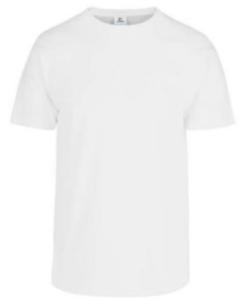 |  | 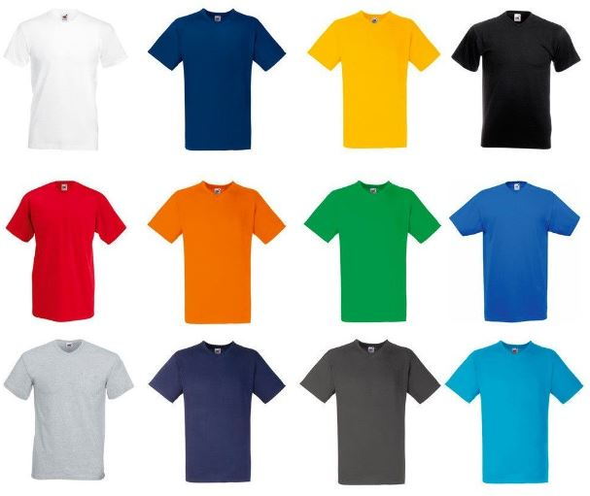
OMV003 | OMV003-1C | BLANCO | 0 | 0 |  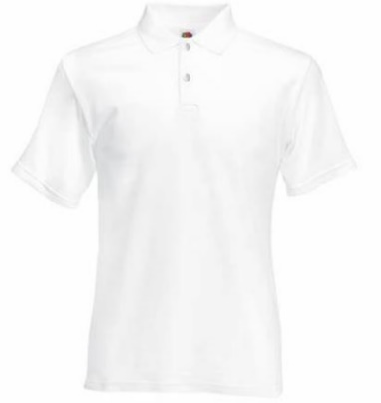
OMV003 | OMV003-1D | TABACO | 0 | 0 | 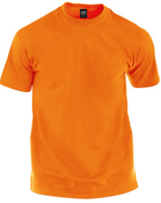
OMV004 | OMV004 | MOTIVOS VARIOS o "CIELO" "PERSONAJES" .... | 0 | 0 |  |  | 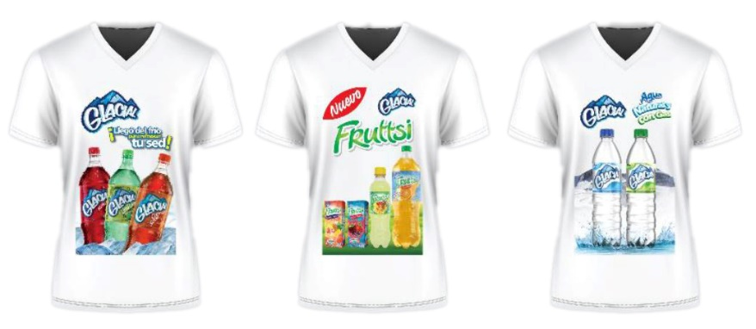 |  | 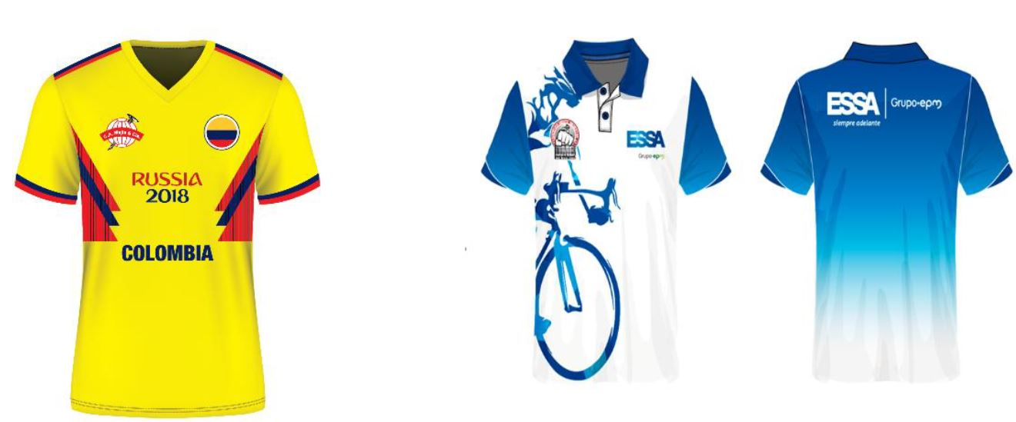
OMV008 | OMV008 | MOTIVOS? | 0 | 0 | 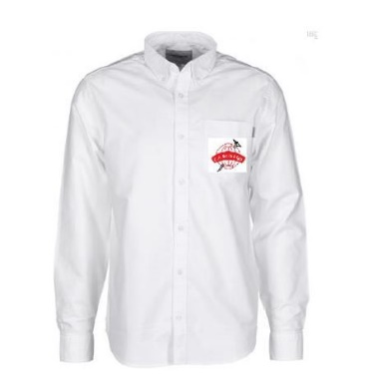  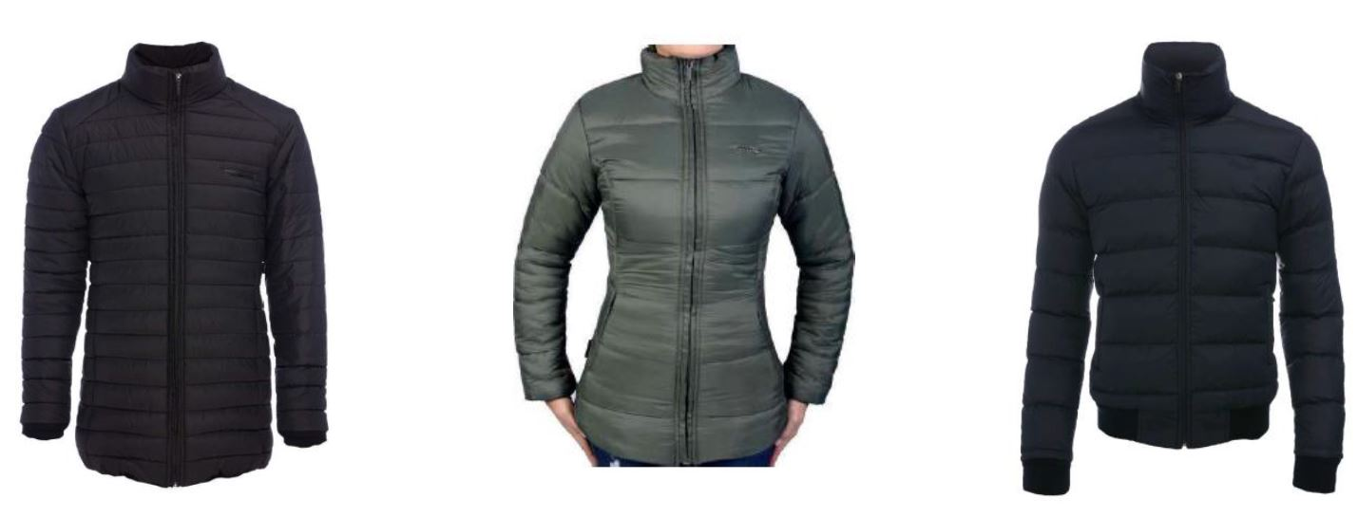 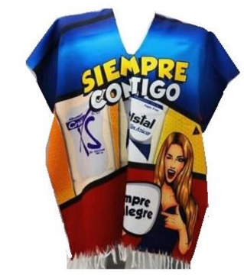 |  |  |  |  | 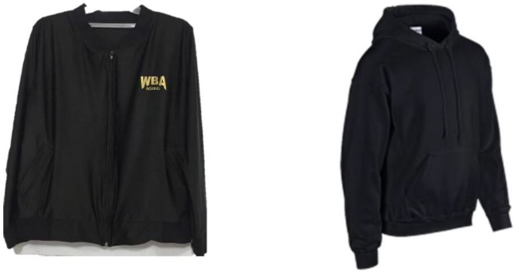
OMV009 | OMV009 | COLORES? o MOTIVOS? | 0 | 0 | 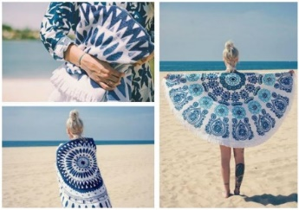 | 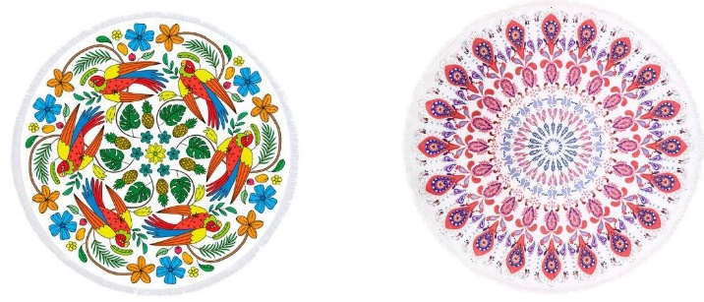 | 